レイアウト
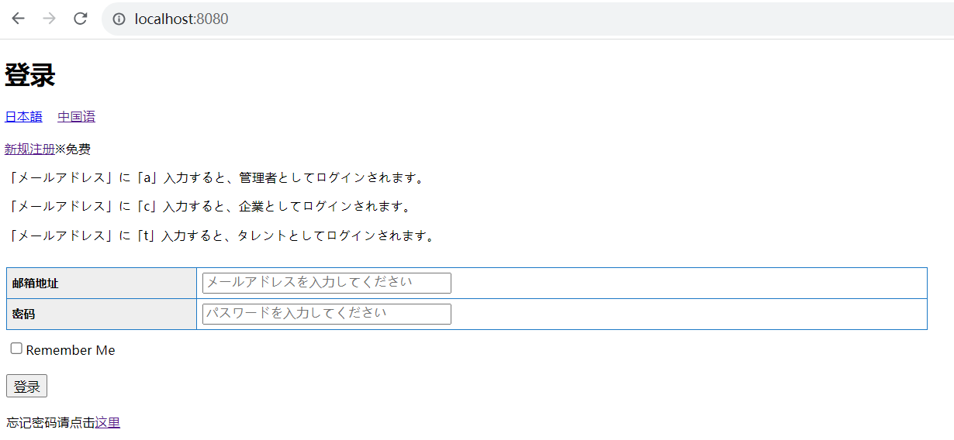
所有者 | 蘇州寧静ソフト会社 | プロジェクト名 | njservice | 最終更新者 | 銭
仕様書名 | 画面仕様_ログイン | 仕様種別 | 画面レイアウト | 最終更新日 | 2023-08-08

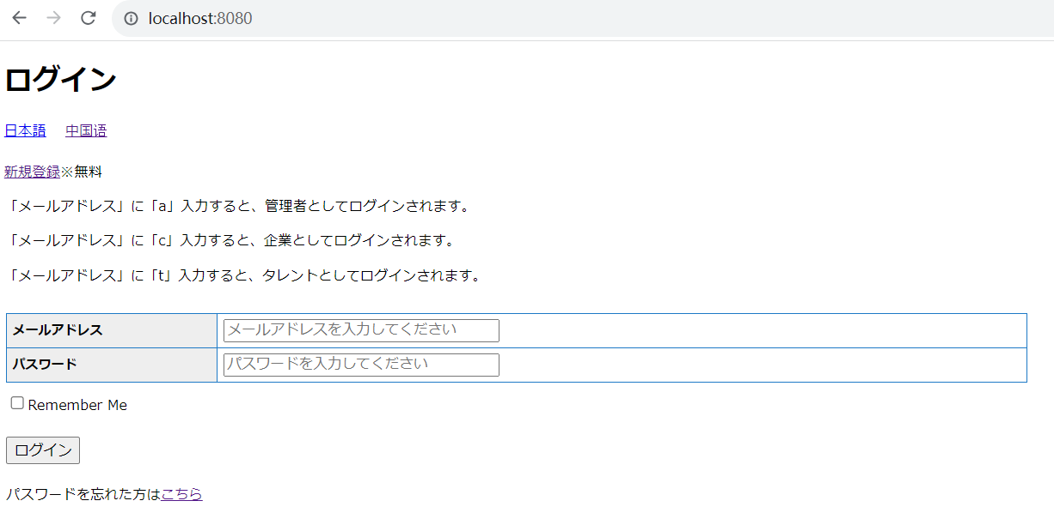
PC用
日本語

中国語

